Sheet1
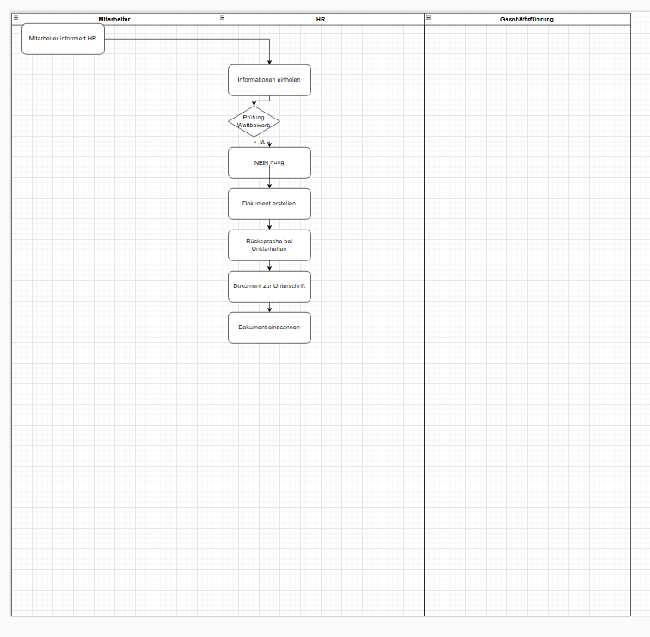
 | Prompt | Score | Extracted Model as draw.io file | Input Process | Input Process Desc | Input Roles | Input Activities | Draw.io conform?
0 | Erstelle ein XML-Prozessmodell für Draw.io basierend auf den angegebenen Rollen, Aktivitäten und der Prozessbeschreibung. Verwende alle Informationen und liefere das Ergebnis ausschließlich als XML. '''Process Description: Mitarbeiter informiert HR über die Absicht, einer Nebentätigkeit nachzugehen oder diese bereits auszuüben (z. B. Selbstständigkeit, Minijob). Folgende Informationen einholen: Art der Nebentätigkeit (kurze stichpunktartige Beschreibung der Tätigkeiten): XXXXXX Name des zweiten Arbeitgebers: XXXXXX Beginn der Nebentätigkeit: MM/YYYY Arbeitszeit: max. X Stunden/Woche (beginnend ab dem Eintritt bei adorsys) HR prüft, ob die Nebentätigkeit im Wettbewerb zu adorsys steht: Falls JA: Ablehnung der Nebentätigkeit (ggf. Rücksprache mit der Geschäftsführung). Falls NEIN: Dokument “Erlaubnis Nebentätigkeit” erstellen. Falls nötig, kurze Rücksprache mit dem Mitarbeiter oder der Geschäftsführung bei Unklarheiten. Dokument zur Unterschrift vorlegen und dem Mitarbeiter zusenden. Unterschriebenes Dokument einscannen und in der Personalakte ablegen. Given Roles: Mitarbeiter, HR, Geschäftsführung Given Activities: Mitarbeiter informiert HR über die Absicht, einer Nebentätigkeit nachzugehen oder diese bereits auszuüben, Informationen einholen, Prüfen ob die Nebentätigkeit im Wettbewerb zu adorsys steht, Ablehnung der Nebentätigkeit, Dokument “Erlaubnis Nebentätigkeit” erstellen, Rücksprache mit dem Mitarbeiter oder der Geschäftsführung halten, Dokument zur Unterschrift vorlegen und dem Mitarbeiter zusenden, Unterschriebenes Dokument einscannen und in der Personalakte ablegen ''' | ? | ```xml <mxfile host="app.diagrams.net"> <diagram name="Prozessmodell" id="prozessmodell"> <mxGraphModel dx="1000" dy="1000" grid="1" gridSize="10" guides="1" tooltips="1" connect="1" arrows="1" fold="1" page="1" pageScale="1" pageWidth="827" pageHeight="1169" math="0" shadow="0"> <root> <mxCell id="0" /> <mxCell id="1" parent="0" /> <!-- Start Event --> <mxCell id="start" value="Start" style="ellipse;whiteSpace=wrap;html=1;" vertex="1" parent="1"> <mxGeometry x="100" y="100" width="40" height="40" as="geometry" /> </mxCell> <!-- Mitarbeiter informiert HR --> <mxCell id="informieren" value="Mitarbeiter informiert HR" style="rounded=0;whiteSpace=wrap;html=1;" vertex="1" parent="1"> <mxGeometry x="200" y="100" width="160" height="60" as="geometry" /> </mxCell> <!-- Informationen einholen --> <mxCell id="informationen" value="Informationen einholen" style="rounded=0;whiteSpace=wrap;html=1;" vertex="1" parent="1"> <mxGeometry x="400" y="100" width="160" height="60" as="geometry" /> </mxCell> <!-- Prüfen ob Wettbewerb --> <mxCell id="pruefen" value="Prüfen ob Wettbewerb" style="diamond;whiteSpace=wrap;html=1;" vertex="1" parent="1"> <mxGeometry x="600" y="100" width="80" height="80" as="geometry" /> </mxCell> <!-- Ablehnung --> <mxCell id="ablehnung" value="Ablehnung der Nebentätigkeit" style="rounded=0;whiteSpace=wrap;html=1;" vertex="1" parent="1"> <mxGeometry x="800" y="50" width="160" height="60" as="geometry" /> </mxCell> <!-- Dokument erstellen --> <mxCell id="dokument" value="Dokument erstellen" style="rounded=0;whiteSpace=wrap;html=1;" vertex="1" parent="1"> <mxGeometry x="800" y="150" width="160" height="60" as="geometry" /> </mxCell> | Nebentätigkeiten | Mitarbeiter informiert HR über die Absicht, einer Nebentätigkeit nachzugehen oder diese bereits auszuüben (z. B. Selbstständigkeit, Minijob). Folgende Informationen einholen: Art der Nebentätigkeit (kurze stichpunktartige Beschreibung der Tätigkeiten): XXXXXX Name des zweiten Arbeitgebers: XXXXXX Beginn der Nebentätigkeit: MM/YYYY Arbeitszeit: max. X Stunden/Woche (beginnend ab dem Eintritt bei adorsys) HR prüft, ob die Nebentätigkeit im Wettbewerb zu adorsys steht: Falls JA: Ablehnung der Nebentätigkeit (ggf. Rücksprache mit der Geschäftsführung). Falls NEIN: Dokument “Erlaubnis Nebentätigkeit” erstellen. Falls nötig, kurze Rücksprache mit dem Mitarbeiter oder der Geschäftsführung bei Unklarheiten. Dokument zur Unterschrift vorlegen und dem Mitarbeiter zusenden. Unterschriebenes Dokument einscannen und in der Personalakte ablegen. | Mitarbeiter, HR, Geschäftsführung | Mitarbeiter informiert HR über die Absicht, einer Nebentätigkeit nachzugehen oder diese bereits auszuüben, Informationen einholen, Prüfen ob die Nebentätigkeit im Wettbewerb zu adorsys steht, Ablehnung der Nebentätigkeit, Dokument “Erlaubnis Nebentätigkeit” erstellen, Rücksprache mit dem Mitarbeiter oder der Geschäftsführung halten, Dokument zur Unterschrift vorlegen und dem Mitarbeiter zusenden, Unterschriebenes Dokument einscannen und in der Personalakte ablegen | no
1 | Generiere ein Draw.io-konformes XML-Prozessmodell, das alle bereitgestellten Rollen und Aktivitäten umfasst. Gib das XML-Dokument als Ergebnis zurück. '''Process Description: Mitarbeiter informiert HR über die Absicht, einer Nebentätigkeit nachzugehen oder diese bereits auszuüben (z. B. Selbstständigkeit, Minijob). Folgende Informationen einholen: Art der Nebentätigkeit (kurze stichpunktartige Beschreibung der Tätigkeiten): XXXXXX Name des zweiten Arbeitgebers: XXXXXX Beginn der Nebentätigkeit: MM/YYYY Arbeitszeit: max. X Stunden/Woche (beginnend ab dem Eintritt bei adorsys) HR prüft, ob die Nebentätigkeit im Wettbewerb zu adorsys steht: Falls JA: Ablehnung der Nebentätigkeit (ggf. Rücksprache mit der Geschäftsführung). Falls NEIN: Dokument “Erlaubnis Nebentätigkeit” erstellen. Falls nötig, kurze Rücksprache mit dem Mitarbeiter oder der Geschäftsführung bei Unklarheiten. Dokument zur Unterschrift vorlegen und dem Mitarbeiter zusenden. Unterschriebenes Dokument einscannen und in der Personalakte ablegen. Given Roles: Mitarbeiter, HR, Geschäftsführung Given Activities: Mitarbeiter informiert HR über die Absicht, einer Nebentätigkeit nachzugehen oder diese bereits auszuüben, Informationen einholen, Prüfen ob die Nebentätigkeit im Wettbewerb zu adorsys steht, Ablehnung der Nebentätigkeit, Dokument “Erlaubnis Nebentätigkeit” erstellen, Rücksprache mit dem Mitarbeiter oder der Geschäftsführung halten, Dokument zur Unterschrift vorlegen und dem Mitarbeiter zusenden, Unterschriebenes Dokument einscannen und in der Personalakte ablegen ''' | ? | Um ein Draw.io-konformes XML-Dokument zu erstellen, das den beschriebenen Prozess abbildet, müssen wir die bereitgestellten Rollen und Aktivitäten in ein Diagramm umsetzen. Hier ist das XML-Dokument, das den Prozess darstellt: ```xml <mxfile host="app.diagrams.net"> <diagram name="Prozess zur Genehmigung von Nebentätigkeiten" id="process1"> <mxGraphModel dx="1000" dy="1000" grid="1" gridSize="10" guides="1" tooltips="1" connect="1" arrows="1" fold="1" page="1" pageScale="1" pageWidth="827" pageHeight="1169" math="0" shadow="0"> <root> <mxCell id="0" /> <mxCell id="1" parent="0" /> <!-- Start Event --> <mxCell id="start" value="Start" style="ellipse;whiteSpace=wrap;html=1;fillColor=#d5e8d4;" vertex="1" parent="1"> <mxGeometry x="100" y="100" width="80" height="40" as="geometry" /> </mxCell> <!-- Mitarbeiter informiert HR --> <mxCell id="informHR" value="Mitarbeiter informiert HR" style="rounded=1;whiteSpace=wrap;html=1;fillColor=#fff2cc;" vertex="1" parent="1"> <mxGeometry x="250" y="100" width="160" height="60" as="geometry" /> </mxCell> <!-- Informationen einholen --> <mxCell id="collectInfo" value="Informationen einholen" style="rounded=1;whiteSpace=wrap;html=1;fillColor=#fff2cc;" vertex="1" parent="1"> <mxGeometry x="450" y="100" width="160" height="60" as="geometry" /> </mxCell> <!-- Prüfen ob Wettbewerb --> <mxCell id="checkCompetition" value="Prüfen ob Wettbewerb" style="rhombus;whiteSpace=wrap;html=1;fillColor=#f8cecc;" vertex="1" parent="1"> <mxGeometry x="650" y="100" width="80" height="80" as="geometry" /> </mxCell> <!-- Ablehnung der Nebentätigkeit --> <mxCell id="rejectActivity" value="Ablehnung der Nebentätigkeit" style="rounded=1;whiteSpace=wrap;html=1;fillColor=#f8cecc;" vertex="1" parent="1"> | Nebentätigkeiten | Mitarbeiter informiert HR über die Absicht, einer Nebentätigkeit nachzugehen oder diese bereits auszuüben (z. B. Selbstständigkeit, Minijob). Folgende Informationen einholen: Art der Nebentätigkeit (kurze stichpunktartige Beschreibung der Tätigkeiten): XXXXXX Name des zweiten Arbeitgebers: XXXXXX Beginn der Nebentätigkeit: MM/YYYY Arbeitszeit: max. X Stunden/Woche (beginnend ab dem Eintritt bei adorsys) HR prüft, ob die Nebentätigkeit im Wettbewerb zu adorsys steht: Falls JA: Ablehnung der Nebentätigkeit (ggf. Rücksprache mit der Geschäftsführung). Falls NEIN: Dokument “Erlaubnis Nebentätigkeit” erstellen. Falls nötig, kurze Rücksprache mit dem Mitarbeiter oder der Geschäftsführung bei Unklarheiten. Dokument zur Unterschrift vorlegen und dem Mitarbeiter zusenden. Unterschriebenes Dokument einscannen und in der Personalakte ablegen. | Mitarbeiter, HR, Geschäftsführung | Mitarbeiter informiert HR über die Absicht, einer Nebentätigkeit nachzugehen oder diese bereits auszuüben, Informationen einholen, Prüfen ob die Nebentätigkeit im Wettbewerb zu adorsys steht, Ablehnung der Nebentätigkeit, Dokument “Erlaubnis Nebentätigkeit” erstellen, Rücksprache mit dem Mitarbeiter oder der Geschäftsführung halten, Dokument zur Unterschrift vorlegen und dem Mitarbeiter zusenden, Unterschriebenes Dokument einscannen und in der Personalakte ablegen | yes
2 | Nutze die gegebenen Rollen, Aktivitäten und die Prozessbeschreibung, um ein XML-Prozessmodell für Draw.io zu erstellen. Stelle sicher, dass alle Elemente integriert sind und liefere nur das XML. '''Process Description: Mitarbeiter informiert HR über die Absicht, einer Nebentätigkeit nachzugehen oder diese bereits auszuüben (z. B. Selbstständigkeit, Minijob). Folgende Informationen einholen: Art der Nebentätigkeit (kurze stichpunktartige Beschreibung der Tätigkeiten): XXXXXX Name des zweiten Arbeitgebers: XXXXXX Beginn der Nebentätigkeit: MM/YYYY Arbeitszeit: max. X Stunden/Woche (beginnend ab dem Eintritt bei adorsys) HR prüft, ob die Nebentätigkeit im Wettbewerb zu adorsys steht: Falls JA: Ablehnung der Nebentätigkeit (ggf. Rücksprache mit der Geschäftsführung). Falls NEIN: Dokument “Erlaubnis Nebentätigkeit” erstellen. Falls nötig, kurze Rücksprache mit dem Mitarbeiter oder der Geschäftsführung bei Unklarheiten. Dokument zur Unterschrift vorlegen und dem Mitarbeiter zusenden. Unterschriebenes Dokument einscannen und in der Personalakte ablegen. Given Roles: Mitarbeiter, HR, Geschäftsführung Given Activities: Mitarbeiter informiert HR über die Absicht, einer Nebentätigkeit nachzugehen oder diese bereits auszuüben, Informationen einholen, Prüfen ob die Nebentätigkeit im Wettbewerb zu adorsys steht, Ablehnung der Nebentätigkeit, Dokument “Erlaubnis Nebentätigkeit” erstellen, Rücksprache mit dem Mitarbeiter oder der Geschäftsführung halten, Dokument zur Unterschrift vorlegen und dem Mitarbeiter zusenden, Unterschriebenes Dokument einscannen und in der Personalakte ablegen ''' | ? | ```xml <mxfile host="app.diagrams.net"> <diagram name="Prozess Nebentätigkeit" id="process1"> <mxGraphModel dx="1000" dy="1000" grid="1" gridSize="10" guides="1" tooltips="1" connect="1" arrows="1" fold="1" page="1" pageScale="1" pageWidth="827" pageHeight="1169" math="0" shadow="0"> <root> <mxCell id="0" /> <mxCell id="1" parent="0" /> <!-- Start Event --> <mxCell id="start" value="Start" style="ellipse;whiteSpace=wrap;html=1;aspect=fixed;" vertex="1" parent="1"> <mxGeometry x="100" y="100" width="40" height="40" as="geometry" /> </mxCell> <!-- Mitarbeiter informiert HR --> <mxCell id="informHR" value="Mitarbeiter informiert HR" style="rounded=1;whiteSpace=wrap;html=1;" vertex="1" parent="1"> <mxGeometry x="200" y="100" width="160" height="60" as="geometry" /> </mxCell> <!-- Informationen einholen --> <mxCell id="collectInfo" value="Informationen einholen" style="rounded=1;whiteSpace=wrap;html=1;" vertex="1" parent="1"> <mxGeometry x="400" y="100" width="160" height="60" as="geometry" /> </mxCell> <!-- Prüfen ob Wettbewerb --> <mxCell id="checkCompetition" value="Prüfen ob Wettbewerb" style="rounded=1;whiteSpace=wrap;html=1;" vertex="1" parent="1"> <mxGeometry x="600" y="100" width="160" height="60" as="geometry" /> </mxCell> <!-- Entscheidung Wettbewerb --> <mxCell id="decisionCompetition" value="" style="rhombus;whiteSpace=wrap;html=1;" vertex="1" parent="1"> <mxGeometry x="800" y="100" width="60" height="60" as="geometry" /> </mxCell> <!-- Ablehnung der Nebentätigkeit --> <mxCell id="rejectActivity" value="Ablehnung der Nebentätigkeit" style="rounded=1;whiteSpace=wrap;html=1;" vertex="1" parent="1"> <mxGeometry x="1000" y="50" width="160" height="60" as=" | Nebentätigkeiten | Mitarbeiter informiert HR über die Absicht, einer Nebentätigkeit nachzugehen oder diese bereits auszuüben (z. B. Selbstständigkeit, Minijob). Folgende Informationen einholen: Art der Nebentätigkeit (kurze stichpunktartige Beschreibung der Tätigkeiten): XXXXXX Name des zweiten Arbeitgebers: XXXXXX Beginn der Nebentätigkeit: MM/YYYY Arbeitszeit: max. X Stunden/Woche (beginnend ab dem Eintritt bei adorsys) HR prüft, ob die Nebentätigkeit im Wettbewerb zu adorsys steht: Falls JA: Ablehnung der Nebentätigkeit (ggf. Rücksprache mit der Geschäftsführung). Falls NEIN: Dokument “Erlaubnis Nebentätigkeit” erstellen. Falls nötig, kurze Rücksprache mit dem Mitarbeiter oder der Geschäftsführung bei Unklarheiten. Dokument zur Unterschrift vorlegen und dem Mitarbeiter zusenden. Unterschriebenes Dokument einscannen und in der Personalakte ablegen. | Mitarbeiter, HR, Geschäftsführung | Mitarbeiter informiert HR über die Absicht, einer Nebentätigkeit nachzugehen oder diese bereits auszuüben, Informationen einholen, Prüfen ob die Nebentätigkeit im Wettbewerb zu adorsys steht, Ablehnung der Nebentätigkeit, Dokument “Erlaubnis Nebentätigkeit” erstellen, Rücksprache mit dem Mitarbeiter oder der Geschäftsführung halten, Dokument zur Unterschrift vorlegen und dem Mitarbeiter zusenden, Unterschriebenes Dokument einscannen und in der Personalakte ablegen | yes | 1
3 | Erstelle ein vollständiges Prozessmodell in XML-Format für Draw.io unter Verwendung aller angegebenen Rollen und Aktivitäten. Gib das XML als einziges Ergebnis zurück. '''Process Description: Mitarbeiter informiert HR über die Absicht, einer Nebentätigkeit nachzugehen oder diese bereits auszuüben (z. B. Selbstständigkeit, Minijob). Folgende Informationen einholen: Art der Nebentätigkeit (kurze stichpunktartige Beschreibung der Tätigkeiten): XXXXXX Name des zweiten Arbeitgebers: XXXXXX Beginn der Nebentätigkeit: MM/YYYY Arbeitszeit: max. X Stunden/Woche (beginnend ab dem Eintritt bei adorsys) HR prüft, ob die Nebentätigkeit im Wettbewerb zu adorsys steht: Falls JA: Ablehnung der Nebentätigkeit (ggf. Rücksprache mit der Geschäftsführung). Falls NEIN: Dokument “Erlaubnis Nebentätigkeit” erstellen. Falls nötig, kurze Rücksprache mit dem Mitarbeiter oder der Geschäftsführung bei Unklarheiten. Dokument zur Unterschrift vorlegen und dem Mitarbeiter zusenden. Unterschriebenes Dokument einscannen und in der Personalakte ablegen. Given Roles: Mitarbeiter, HR, Geschäftsführung Given Activities: Mitarbeiter informiert HR über die Absicht, einer Nebentätigkeit nachzugehen oder diese bereits auszuüben, Informationen einholen, Prüfen ob die Nebentätigkeit im Wettbewerb zu adorsys steht, Ablehnung der Nebentätigkeit, Dokument “Erlaubnis Nebentätigkeit” erstellen, Rücksprache mit dem Mitarbeiter oder der Geschäftsführung halten, Dokument zur Unterschrift vorlegen und dem Mitarbeiter zusenden, Unterschriebenes Dokument einscannen und in der Personalakte ablegen ''' | ? | ```xml <mxfile host="app.diagrams.net"> <diagram name="Prozessmodell" id="prozessmodell"> <mxGraphModel dx="1000" dy="1000" grid="1" gridSize="10" guides="1" tooltips="1" connect="1" arrows="1" fold="1" page="1" pageScale="1" pageWidth="827" pageHeight="1169" math="0" shadow="0"> <root> <mxCell id="0" /> <mxCell id="1" parent="0" /> <!-- Swimlanes for roles --> <mxCell id="2" value="Mitarbeiter" style="swimlane" vertex="1" parent="1"> <mxGeometry x="0" y="0" width="200" height="800" as="geometry" /> </mxCell> <mxCell id="3" value="HR" style="swimlane" vertex="1" parent="1"> <mxGeometry x="200" y="0" width="200" height="800" as="geometry" /> </mxCell> <mxCell id="4" value="Geschäftsführung" style="swimlane" vertex="1" parent="1"> <mxGeometry x="400" y="0" width="200" height="800" as="geometry" /> </mxCell> <!-- Activities --> <mxCell id="5" value="Mitarbeiter informiert HR über die Absicht, einer Nebentätigkeit nachzugehen oder diese bereits auszuüben" style="rounded=1;whiteSpace=wrap;html=1;" vertex="1" parent="2"> <mxGeometry x="20" y="20" width="160" height="60" as="geometry" /> </mxCell> <mxCell id="6" value="Informationen einholen" style="rounded=1;whiteSpace=wrap;html=1;" vertex="1" parent="3"> <mxGeometry x="20" y="100" width="160" height="60" as="geometry" /> </mxCell> <mxCell id="7" value="Prüfen ob die Nebentätigkeit im Wettbewerb zu adorsys steht" style="rounded=1;whiteSpace=wrap;html=1;" vertex="1" parent="3"> <mxGeometry x="20" y="180" width="160" height="60" as="geometry" /> </mxCell> <mxCell id="8" value="Ablehnung der Nebentätigkeit" style="rounded=1;whiteSpace=wrap;html=1;" vertex="1" parent="3"> <mxGeometry x="20" y="260" width="160" height="60" as="geometry" /> </mxCell> | Nebentätigkeiten | Mitarbeiter informiert HR über die Absicht, einer Nebentätigkeit nachzugehen oder diese bereits auszuüben (z. B. Selbstständigkeit, Minijob). Folgende Informationen einholen: Art der Nebentätigkeit (kurze stichpunktartige Beschreibung der Tätigkeiten): XXXXXX Name des zweiten Arbeitgebers: XXXXXX Beginn der Nebentätigkeit: MM/YYYY Arbeitszeit: max. X Stunden/Woche (beginnend ab dem Eintritt bei adorsys) HR prüft, ob die Nebentätigkeit im Wettbewerb zu adorsys steht: Falls JA: Ablehnung der Nebentätigkeit (ggf. Rücksprache mit der Geschäftsführung). Falls NEIN: Dokument “Erlaubnis Nebentätigkeit” erstellen. Falls nötig, kurze Rücksprache mit dem Mitarbeiter oder der Geschäftsführung bei Unklarheiten. Dokument zur Unterschrift vorlegen und dem Mitarbeiter zusenden. Unterschriebenes Dokument einscannen und in der Personalakte ablegen. | Mitarbeiter, HR, Geschäftsführung | Mitarbeiter informiert HR über die Absicht, einer Nebentätigkeit nachzugehen oder diese bereits auszuüben, Informationen einholen, Prüfen ob die Nebentätigkeit im Wettbewerb zu adorsys steht, Ablehnung der Nebentätigkeit, Dokument “Erlaubnis Nebentätigkeit” erstellen, Rücksprache mit dem Mitarbeiter oder der Geschäftsführung halten, Dokument zur Unterschrift vorlegen und dem Mitarbeiter zusenden, Unterschriebenes Dokument einscannen und in der Personalakte ablegen | no
4 | Verwende die bereitgestellten Rollen und Aktivitäten, um ein Draw.io XML-Prozessmodell zu erstellen. Stelle sicher, dass das XML alle erforderlichen Informationen enthält und liefere nur das XML zurück. '''Process Description: Mitarbeiter informiert HR über die Absicht, einer Nebentätigkeit nachzugehen oder diese bereits auszuüben (z. B. Selbstständigkeit, Minijob). Folgende Informationen einholen: Art der Nebentätigkeit (kurze stichpunktartige Beschreibung der Tätigkeiten): XXXXXX Name des zweiten Arbeitgebers: XXXXXX Beginn der Nebentätigkeit: MM/YYYY Arbeitszeit: max. X Stunden/Woche (beginnend ab dem Eintritt bei adorsys) HR prüft, ob die Nebentätigkeit im Wettbewerb zu adorsys steht: Falls JA: Ablehnung der Nebentätigkeit (ggf. Rücksprache mit der Geschäftsführung). Falls NEIN: Dokument “Erlaubnis Nebentätigkeit” erstellen. Falls nötig, kurze Rücksprache mit dem Mitarbeiter oder der Geschäftsführung bei Unklarheiten. Dokument zur Unterschrift vorlegen und dem Mitarbeiter zusenden. Unterschriebenes Dokument einscannen und in der Personalakte ablegen. Given Roles: Mitarbeiter, HR, Geschäftsführung Given Activities: Mitarbeiter informiert HR über die Absicht, einer Nebentätigkeit nachzugehen oder diese bereits auszuüben, Informationen einholen, Prüfen ob die Nebentätigkeit im Wettbewerb zu adorsys steht, Ablehnung der Nebentätigkeit, Dokument “Erlaubnis Nebentätigkeit” erstellen, Rücksprache mit dem Mitarbeiter oder der Geschäftsführung halten, Dokument zur Unterschrift vorlegen und dem Mitarbeiter zusenden, Unterschriebenes Dokument einscannen und in der Personalakte ablegen ''' | ? | ```xml <mxfile host="app.diagrams.net"> <diagram name="Process Diagram" id="processDiagram"> <mxGraphModel dx="1000" dy="1000" grid="1" gridSize="10" guides="1" tooltips="1" connect="1" arrows="1" fold="1" page="1" pageScale="1" pageWidth="827" pageHeight="1169" math="0" shadow="0"> <root> <mxCell id="0" /> <mxCell id="1" parent="0" /> <!-- Mitarbeiter Lane --> <mxCell id="2" value="Mitarbeiter" style="swimlane" vertex="1" parent="1"> <mxGeometry x="0" y="0" width="200" height="600" as="geometry" /> </mxCell> <!-- HR Lane --> <mxCell id="3" value="HR" style="swimlane" vertex="1" parent="1"> <mxGeometry x="200" y="0" width="200" height="600" as="geometry" /> </mxCell> <!-- Geschäftsführung Lane --> <mxCell id="4" value="Geschäftsführung" style="swimlane" vertex="1" parent="1"> <mxGeometry x="400" y="0" width="200" height="600" as="geometry" /> </mxCell> <!-- Start Event --> <mxCell id="5" value="Start" style="ellipse;whiteSpace=wrap;html=1;" vertex="1" parent="2"> <mxGeometry x="50" y="50" width="30" height="30" as="geometry" /> </mxCell> <!-- Mitarbeiter informiert HR --> <mxCell id="6" value="Mitarbeiter informiert HR" style="rounded=1;whiteSpace=wrap;html=1;" vertex="1" parent="2"> <mxGeometry x="20" y="100" width="160" height="60" as="geometry" /> </mxCell> <!-- Informationen einholen --> <mxCell id="7" value="Informationen einholen" style="rounded=1;whiteSpace=wrap;html=1;" vertex="1" parent="2"> <mxGeometry x="20" y="180" width="160" height="60" as="geometry" /> </mxCell> <!-- Prüfen ob die Nebentätigkeit im Wettbewerb steht --> <mxCell id="8" value="Prüfen ob im Wettbewerb" style="rounded=1;whiteSpace=wrap;html=1;" v | Nebentätigkeiten | Mitarbeiter informiert HR über die Absicht, einer Nebentätigkeit nachzugehen oder diese bereits auszuüben (z. B. Selbstständigkeit, Minijob). Folgende Informationen einholen: Art der Nebentätigkeit (kurze stichpunktartige Beschreibung der Tätigkeiten): XXXXXX Name des zweiten Arbeitgebers: XXXXXX Beginn der Nebentätigkeit: MM/YYYY Arbeitszeit: max. X Stunden/Woche (beginnend ab dem Eintritt bei adorsys) HR prüft, ob die Nebentätigkeit im Wettbewerb zu adorsys steht: Falls JA: Ablehnung der Nebentätigkeit (ggf. Rücksprache mit der Geschäftsführung). Falls NEIN: Dokument “Erlaubnis Nebentätigkeit” erstellen. Falls nötig, kurze Rücksprache mit dem Mitarbeiter oder der Geschäftsführung bei Unklarheiten. Dokument zur Unterschrift vorlegen und dem Mitarbeiter zusenden. Unterschriebenes Dokument einscannen und in der Personalakte ablegen. | Mitarbeiter, HR, Geschäftsführung | Mitarbeiter informiert HR über die Absicht, einer Nebentätigkeit nachzugehen oder diese bereits auszuüben, Informationen einholen, Prüfen ob die Nebentätigkeit im Wettbewerb zu adorsys steht, Ablehnung der Nebentätigkeit, Dokument “Erlaubnis Nebentätigkeit” erstellen, Rücksprache mit dem Mitarbeiter oder der Geschäftsführung halten, Dokument zur Unterschrift vorlegen und dem Mitarbeiter zusenden, Unterschriebenes Dokument einscannen und in der Personalakte ablegen | yes
5 | Erstelle ein XML-Prozessmodell für Draw.io basierend auf den angegebenen Rollen, Aktivitäten und der Prozessbeschreibung. Verwende alle Informationen und liefere das Ergebnis ausschließlich als XML. '''Process Description: Debriefing-Gespräch führen(Optional: What information or ressource does the client need to provide when triggering this process?) HR ist bekannt, wann der/die Mitarbeiter/in die Firma verlassen wird HR ist bekannt, durch wen das Verlassen der Firma zu Stande kam(von welcher Seite wurde der Vertrag gekündigt ist wichtig um das Gespräch einzuleiten) HR hat weitere wichtige Informationen für das Debriefing aus Abteilungen, GF, Mitarbeitern erhalten HR ist über eventuelle Eskalationen Informiert (Optional:What information or ressource is given to the client when the process is done?) Es wurden alle offenen Angelegenheiten zum Thema Hardwarerückgabe geklärt möchte der Mitarbeiter Hardware abkaufen, was muss er abgeben, ist noch alles vorhanden, was ist alles vorhanden Es wurde über Übergaben in Projekten gesprochen (muss etwas übergeben werden, wer ist verantwortliche, wer kümmert sich darum, gibt es offene Punkte) Es wurde dem/der Mitarbeiter/in der Prozess bei Kündigung mitgeteilt: Prozess: Kommunikation bei Kündigung Es wurde Feedback durch den/die Mitarbeiter/in eingeholt Achtung: Hier wird kein Feedback an den Mitarbeitenden gegeben Sobald bekannt wird, dass ein*e Mitarbeiter*in die Firma verlässt, wird zeitnah ein Debriefing-Gespräch geführt. Inhalte: bei Bedarf nach dem Grund der Kündigung fragen, evtl gibts die Möglichkeit einer Umstimmung? Offene Themen klären Projektübergaben Kündigungsfrist wann wäre letzter Arbeitstag Besonderheiten Hardware/Assets-Rückgabe (Was, wann) Feedback erfragen (freiwillig) Dokumentation: Alle Gespräche werden dokumentiert (das wird demjenigen auch kommuniziert) und hier abgelegt: Debriefinggespräche . Sollten wichtige Hinweise oder Missstände genannt werde | ? | ```xml <mxfile host="app.diagrams.net"> <diagram name="Debriefing Process" id="DebriefingProcess"> <mxGraphModel dx="1000" dy="1000" grid="1" gridSize="10" guides="1" tooltips="1" connect="1" arrows="1" fold="1" page="1" pageScale="1" pageWidth="827" pageHeight="1169" math="0" shadow="0"> <root> <mxCell id="0" /> <mxCell id="1" parent="0" /> <!-- Start Event --> <mxCell id="2" value="Start" style="ellipse;whiteSpace=wrap;html=1;aspect=fixed;" vertex="1" parent="1"> <mxGeometry x="100" y="100" width="80" height="80" as="geometry" /> </mxCell> <!-- Debriefing-Gespräch führen --> <mxCell id="3" value="Debriefing-Gespräch führen" style="rounded=1;whiteSpace=wrap;html=1;" vertex="1" parent="1"> <mxGeometry x="300" y="100" width="160" height="80" as="geometry" /> </mxCell> <!-- Nach dem Grund der Kündigung fragen --> <mxCell id="4" value="Nach dem Grund der Kündigung fragen" style="rounded=1;whiteSpace=wrap;html=1;" vertex="1" parent="1"> <mxGeometry x="500" y="100" width="160" height="80" as="geometry" /> </mxCell> <!-- Offene Themen klären --> <mxCell id="5" value="Offene Themen klären" style="rounded=1;whiteSpace=wrap;html=1;" vertex="1" parent="1"> <mxGeometry x="700" y="100" width="160" height="80" as="geometry" /> </mxCell> <!-- Projektübergaben --> <mxCell id="6" value="Projektübergaben" style="rounded=1;whiteSpace=wrap;html=1;" vertex="1" parent="1"> <mxGeometry x="900" y="100" width="160" height="80" as="geometry" /> </mxCell> <!-- Kündigungsfrist --> <mxCell id="7" value="Kündigungsfrist" style="rounded=1;whiteSpace=wrap;html=1;" vertex="1" parent="1"> <mxGeometry x="1100" y="100" width="160" height="80" as="geometry" /> </mxCell> | Debriefing | Debriefing-Gespräch führen(Optional: What information or ressource does the client need to provide when triggering this process?) HR ist bekannt, wann der/die Mitarbeiter/in die Firma verlassen wird HR ist bekannt, durch wen das Verlassen der Firma zu Stande kam(von welcher Seite wurde der Vertrag gekündigt ist wichtig um das Gespräch einzuleiten) HR hat weitere wichtige Informationen für das Debriefing aus Abteilungen, GF, Mitarbeitern erhalten HR ist über eventuelle Eskalationen Informiert (Optional:What information or ressource is given to the client when the process is done?) Es wurden alle offenen Angelegenheiten zum Thema Hardwarerückgabe geklärt möchte der Mitarbeiter Hardware abkaufen, was muss er abgeben, ist noch alles vorhanden, was ist alles vorhanden Es wurde über Übergaben in Projekten gesprochen (muss etwas übergeben werden, wer ist verantwortliche, wer kümmert sich darum, gibt es offene Punkte) Es wurde dem/der Mitarbeiter/in der Prozess bei Kündigung mitgeteilt: Prozess: Kommunikation bei Kündigung Es wurde Feedback durch den/die Mitarbeiter/in eingeholt Achtung: Hier wird kein Feedback an den Mitarbeitenden gegeben Sobald bekannt wird, dass ein*e Mitarbeiter*in die Firma verlässt, wird zeitnah ein Debriefing-Gespräch geführt. Inhalte: bei Bedarf nach dem Grund der Kündigung fragen, evtl gibts die Möglichkeit einer Umstimmung? Offene Themen klären Projektübergaben Kündigungsfrist wann wäre letzter Arbeitstag Besonderheiten Hardware/Assets-Rückgabe (Was, wann) Feedback erfragen (freiwillig) Dokumentation: Alle Gespräche werden dokumentiert (das wird demjenigen auch kommuniziert) und hier abgelegt: Debriefinggespräche . Sollten wichtige Hinweise oder Missstände genannt werden, wird diesen nachgegangen. | HR, Mitarbeiter, Abteilung, Geschäftsführung | Debriefing-Gespräch führen, nach dem Grund der Kündigung fragen, Offene Themen klären, Projektübergaben, Kündigungsfrist, wann wäre letzter Arbeitstag, Besonderheiten, Hardware/Assets-Rückgabe (Was, wann) ,Feedback erfragen (freiwillig), Gespräch dokumentieren und ablegen | yes
6 | Generiere ein Draw.io-konformes XML-Prozessmodell, das alle bereitgestellten Rollen und Aktivitäten umfasst. Gib das XML-Dokument als Ergebnis zurück. '''Process Description: Debriefing-Gespräch führen(Optional: What information or ressource does the client need to provide when triggering this process?) HR ist bekannt, wann der/die Mitarbeiter/in die Firma verlassen wird HR ist bekannt, durch wen das Verlassen der Firma zu Stande kam(von welcher Seite wurde der Vertrag gekündigt ist wichtig um das Gespräch einzuleiten) HR hat weitere wichtige Informationen für das Debriefing aus Abteilungen, GF, Mitarbeitern erhalten HR ist über eventuelle Eskalationen Informiert (Optional:What information or ressource is given to the client when the process is done?) Es wurden alle offenen Angelegenheiten zum Thema Hardwarerückgabe geklärt möchte der Mitarbeiter Hardware abkaufen, was muss er abgeben, ist noch alles vorhanden, was ist alles vorhanden Es wurde über Übergaben in Projekten gesprochen (muss etwas übergeben werden, wer ist verantwortliche, wer kümmert sich darum, gibt es offene Punkte) Es wurde dem/der Mitarbeiter/in der Prozess bei Kündigung mitgeteilt: Prozess: Kommunikation bei Kündigung Es wurde Feedback durch den/die Mitarbeiter/in eingeholt Achtung: Hier wird kein Feedback an den Mitarbeitenden gegeben Sobald bekannt wird, dass ein*e Mitarbeiter*in die Firma verlässt, wird zeitnah ein Debriefing-Gespräch geführt. Inhalte: bei Bedarf nach dem Grund der Kündigung fragen, evtl gibts die Möglichkeit einer Umstimmung? Offene Themen klären Projektübergaben Kündigungsfrist wann wäre letzter Arbeitstag Besonderheiten Hardware/Assets-Rückgabe (Was, wann) Feedback erfragen (freiwillig) Dokumentation: Alle Gespräche werden dokumentiert (das wird demjenigen auch kommuniziert) und hier abgelegt: Debriefinggespräche . Sollten wichtige Hinweise oder Missstände genannt werden, wird diesen nachgegangen. Given Roles: | ? | Um ein Draw.io-konformes XML-Dokument zu erstellen, das den beschriebenen Prozess abbildet, müssen wir die bereitgestellten Rollen und Aktivitäten in ein Diagramm umsetzen. Hier ist das XML-Dokument, das den Prozess beschreibt: ```xml <mxfile host="app.diagrams.net"> <diagram name="Debriefing Process" id="DebriefingProcess"> <mxGraphModel dx="1000" dy="1000" grid="1" gridSize="10" guides="1" tooltips="1" connect="1" arrows="1" fold="1" page="1" pageScale="1" pageWidth="827" pageHeight="1169" math="0" shadow="0"> <root> <mxCell id="0" /> <mxCell id="1" parent="0" /> <!-- HR Role --> <mxCell id="2" value="HR" style="swimlane" vertex="1" connectable="0" parent="1"> <mxGeometry x="0" y="0" width="200" height="600" as="geometry" /> </mxCell> <!-- Mitarbeiter Role --> <mxCell id="3" value="Mitarbeiter" style="swimlane" vertex="1" connectable="0" parent="1"> <mxGeometry x="200" y="0" width="200" height="600" as="geometry" /> </mxCell> <!-- Abteilung Role --> <mxCell id="4" value="Abteilung" style="swimlane" vertex="1" connectable="0" parent="1"> <mxGeometry x="400" y="0" width="200" height="600" as="geometry" /> </mxCell> <!-- Geschäftsführung Role --> <mxCell id="5" value="Geschäftsführung" style="swimlane" vertex="1" connectable="0" parent="1"> <mxGeometry x="600" y="0" width="200" height="600" as="geometry" /> </mxCell> <!-- Activities --> <mxCell id="6" value="Debriefing-Gespräch führen" style="rounded=1;whiteSpace=wrap;html=1;" vertex="1" parent="2"> <mxGeometry x="20" y="20" width="160" height="60" as="geometry" /> </mxCell> <mxCell id="7" value="Nach dem Grund der Kündigung fragen" style="rounded=1;whiteSpace=wrap;html=1;" vertex="1" parent="2"> <mxGeometry x="20" | Debriefing | Debriefing-Gespräch führen(Optional: What information or ressource does the client need to provide when triggering this process?) HR ist bekannt, wann der/die Mitarbeiter/in die Firma verlassen wird HR ist bekannt, durch wen das Verlassen der Firma zu Stande kam(von welcher Seite wurde der Vertrag gekündigt ist wichtig um das Gespräch einzuleiten) HR hat weitere wichtige Informationen für das Debriefing aus Abteilungen, GF, Mitarbeitern erhalten HR ist über eventuelle Eskalationen Informiert (Optional:What information or ressource is given to the client when the process is done?) Es wurden alle offenen Angelegenheiten zum Thema Hardwarerückgabe geklärt möchte der Mitarbeiter Hardware abkaufen, was muss er abgeben, ist noch alles vorhanden, was ist alles vorhanden Es wurde über Übergaben in Projekten gesprochen (muss etwas übergeben werden, wer ist verantwortliche, wer kümmert sich darum, gibt es offene Punkte) Es wurde dem/der Mitarbeiter/in der Prozess bei Kündigung mitgeteilt: Prozess: Kommunikation bei Kündigung Es wurde Feedback durch den/die Mitarbeiter/in eingeholt Achtung: Hier wird kein Feedback an den Mitarbeitenden gegeben Sobald bekannt wird, dass ein*e Mitarbeiter*in die Firma verlässt, wird zeitnah ein Debriefing-Gespräch geführt. Inhalte: bei Bedarf nach dem Grund der Kündigung fragen, evtl gibts die Möglichkeit einer Umstimmung? Offene Themen klären Projektübergaben Kündigungsfrist wann wäre letzter Arbeitstag Besonderheiten Hardware/Assets-Rückgabe (Was, wann) Feedback erfragen (freiwillig) Dokumentation: Alle Gespräche werden dokumentiert (das wird demjenigen auch kommuniziert) und hier abgelegt: Debriefinggespräche . Sollten wichtige Hinweise oder Missstände genannt werden, wird diesen nachgegangen. | HR, Mitarbeiter, Abteilung, Geschäftsführung | Debriefing-Gespräch führen, nach dem Grund der Kündigung fragen, Offene Themen klären, Projektübergaben, Kündigungsfrist, wann wäre letzter Arbeitstag, Besonderheiten, Hardware/Assets-Rückgabe (Was, wann) ,Feedback erfragen (freiwillig), Gespräch dokumentieren und ablegen | yes
7 | Nutze die gegebenen Rollen, Aktivitäten und die Prozessbeschreibung, um ein XML-Prozessmodell für Draw.io zu erstellen. Stelle sicher, dass alle Elemente integriert sind und liefere nur das XML. '''Process Description: Debriefing-Gespräch führen(Optional: What information or ressource does the client need to provide when triggering this process?) HR ist bekannt, wann der/die Mitarbeiter/in die Firma verlassen wird HR ist bekannt, durch wen das Verlassen der Firma zu Stande kam(von welcher Seite wurde der Vertrag gekündigt ist wichtig um das Gespräch einzuleiten) HR hat weitere wichtige Informationen für das Debriefing aus Abteilungen, GF, Mitarbeitern erhalten HR ist über eventuelle Eskalationen Informiert (Optional:What information or ressource is given to the client when the process is done?) Es wurden alle offenen Angelegenheiten zum Thema Hardwarerückgabe geklärt möchte der Mitarbeiter Hardware abkaufen, was muss er abgeben, ist noch alles vorhanden, was ist alles vorhanden Es wurde über Übergaben in Projekten gesprochen (muss etwas übergeben werden, wer ist verantwortliche, wer kümmert sich darum, gibt es offene Punkte) Es wurde dem/der Mitarbeiter/in der Prozess bei Kündigung mitgeteilt: Prozess: Kommunikation bei Kündigung Es wurde Feedback durch den/die Mitarbeiter/in eingeholt Achtung: Hier wird kein Feedback an den Mitarbeitenden gegeben Sobald bekannt wird, dass ein*e Mitarbeiter*in die Firma verlässt, wird zeitnah ein Debriefing-Gespräch geführt. Inhalte: bei Bedarf nach dem Grund der Kündigung fragen, evtl gibts die Möglichkeit einer Umstimmung? Offene Themen klären Projektübergaben Kündigungsfrist wann wäre letzter Arbeitstag Besonderheiten Hardware/Assets-Rückgabe (Was, wann) Feedback erfragen (freiwillig) Dokumentation: Alle Gespräche werden dokumentiert (das wird demjenigen auch kommuniziert) und hier abgelegt: Debriefinggespräche . Sollten wichtige Hinweise oder Missstände genannt werden, w | ? | ```xml <mxfile host="app.diagrams.net"> <diagram name="Debriefing Process" id="DebriefingProcess"> <mxGraphModel dx="1000" dy="1000" grid="1" gridSize="10" guides="1" tooltips="1" connect="1" arrows="1" fold="1" page="1" pageScale="1" pageWidth="827" pageHeight="1169" math="0" shadow="0"> <root> <mxCell id="0" /> <mxCell id="1" parent="0" /> <!-- Start Event --> <mxCell id="2" value="Start" style="ellipse;whiteSpace=wrap;html=1;" vertex="1" parent="1"> <mxGeometry x="100" y="100" width="80" height="80" as="geometry" /> </mxCell> <!-- Debriefing-Gespräch führen --> <mxCell id="3" value="Debriefing-Gespräch führen" style="rounded=1;whiteSpace=wrap;html=1;" vertex="1" parent="1"> <mxGeometry x="300" y="100" width="160" height="80" as="geometry" /> </mxCell> <!-- nach dem Grund der Kündigung fragen --> <mxCell id="4" value="Nach dem Grund der Kündigung fragen" style="rounded=1;whiteSpace=wrap;html=1;" vertex="1" parent="1"> <mxGeometry x="500" y="100" width="160" height="80" as="geometry" /> </mxCell> <!-- Offene Themen klären --> <mxCell id="5" value="Offene Themen klären" style="rounded=1;whiteSpace=wrap;html=1;" vertex="1" parent="1"> <mxGeometry x="700" y="100" width="160" height="80" as="geometry" /> </mxCell> <!-- Projektübergaben --> <mxCell id="6" value="Projektübergaben" style="rounded=1;whiteSpace=wrap;html=1;" vertex="1" parent="1"> <mxGeometry x="900" y="100" width="160" height="80" as="geometry" /> </mxCell> <!-- Kündigungsfrist --> <mxCell id="7" value="Kündigungsfrist" style="rounded=1;whiteSpace=wrap;html=1;" vertex="1" parent="1"> <mxGeometry x="1100" y="100" width="160" height="80" as="geometry" /> </mxCell> <!-- wann | Debriefing | Debriefing-Gespräch führen(Optional: What information or ressource does the client need to provide when triggering this process?) HR ist bekannt, wann der/die Mitarbeiter/in die Firma verlassen wird HR ist bekannt, durch wen das Verlassen der Firma zu Stande kam(von welcher Seite wurde der Vertrag gekündigt ist wichtig um das Gespräch einzuleiten) HR hat weitere wichtige Informationen für das Debriefing aus Abteilungen, GF, Mitarbeitern erhalten HR ist über eventuelle Eskalationen Informiert (Optional:What information or ressource is given to the client when the process is done?) Es wurden alle offenen Angelegenheiten zum Thema Hardwarerückgabe geklärt möchte der Mitarbeiter Hardware abkaufen, was muss er abgeben, ist noch alles vorhanden, was ist alles vorhanden Es wurde über Übergaben in Projekten gesprochen (muss etwas übergeben werden, wer ist verantwortliche, wer kümmert sich darum, gibt es offene Punkte) Es wurde dem/der Mitarbeiter/in der Prozess bei Kündigung mitgeteilt: Prozess: Kommunikation bei Kündigung Es wurde Feedback durch den/die Mitarbeiter/in eingeholt Achtung: Hier wird kein Feedback an den Mitarbeitenden gegeben Sobald bekannt wird, dass ein*e Mitarbeiter*in die Firma verlässt, wird zeitnah ein Debriefing-Gespräch geführt. Inhalte: bei Bedarf nach dem Grund der Kündigung fragen, evtl gibts die Möglichkeit einer Umstimmung? Offene Themen klären Projektübergaben Kündigungsfrist wann wäre letzter Arbeitstag Besonderheiten Hardware/Assets-Rückgabe (Was, wann) Feedback erfragen (freiwillig) Dokumentation: Alle Gespräche werden dokumentiert (das wird demjenigen auch kommuniziert) und hier abgelegt: Debriefinggespräche . Sollten wichtige Hinweise oder Missstände genannt werden, wird diesen nachgegangen. | HR, Mitarbeiter, Abteilung, Geschäftsführung | Debriefing-Gespräch führen, nach dem Grund der Kündigung fragen, Offene Themen klären, Projektübergaben, Kündigungsfrist, wann wäre letzter Arbeitstag, Besonderheiten, Hardware/Assets-Rückgabe (Was, wann) ,Feedback erfragen (freiwillig), Gespräch dokumentieren und ablegen | yes
8 | Erstelle ein vollständiges Prozessmodell in XML-Format für Draw.io unter Verwendung aller angegebenen Rollen und Aktivitäten. Gib das XML als einziges Ergebnis zurück. '''Process Description: Debriefing-Gespräch führen(Optional: What information or ressource does the client need to provide when triggering this process?) HR ist bekannt, wann der/die Mitarbeiter/in die Firma verlassen wird HR ist bekannt, durch wen das Verlassen der Firma zu Stande kam(von welcher Seite wurde der Vertrag gekündigt ist wichtig um das Gespräch einzuleiten) HR hat weitere wichtige Informationen für das Debriefing aus Abteilungen, GF, Mitarbeitern erhalten HR ist über eventuelle Eskalationen Informiert (Optional:What information or ressource is given to the client when the process is done?) Es wurden alle offenen Angelegenheiten zum Thema Hardwarerückgabe geklärt möchte der Mitarbeiter Hardware abkaufen, was muss er abgeben, ist noch alles vorhanden, was ist alles vorhanden Es wurde über Übergaben in Projekten gesprochen (muss etwas übergeben werden, wer ist verantwortliche, wer kümmert sich darum, gibt es offene Punkte) Es wurde dem/der Mitarbeiter/in der Prozess bei Kündigung mitgeteilt: Prozess: Kommunikation bei Kündigung Es wurde Feedback durch den/die Mitarbeiter/in eingeholt Achtung: Hier wird kein Feedback an den Mitarbeitenden gegeben Sobald bekannt wird, dass ein*e Mitarbeiter*in die Firma verlässt, wird zeitnah ein Debriefing-Gespräch geführt. Inhalte: bei Bedarf nach dem Grund der Kündigung fragen, evtl gibts die Möglichkeit einer Umstimmung? Offene Themen klären Projektübergaben Kündigungsfrist wann wäre letzter Arbeitstag Besonderheiten Hardware/Assets-Rückgabe (Was, wann) Feedback erfragen (freiwillig) Dokumentation: Alle Gespräche werden dokumentiert (das wird demjenigen auch kommuniziert) und hier abgelegt: Debriefinggespräche . Sollten wichtige Hinweise oder Missstände genannt werden, wird diesen nachgegangen. | ? | ```xml <mxfile host="app.diagrams.net"> <diagram name="Prozessmodell" id="prozessmodell"> <mxGraphModel dx="1000" dy="1000" grid="1" gridSize="10" guides="1" tooltips="1" connect="1" arrows="1" fold="1" page="1" pageScale="1" pageWidth="827" pageHeight="1169" math="0" shadow="0"> <root> <mxCell id="0" /> <mxCell id="1" parent="0" /> <!-- Start Event --> <mxCell id="start" value="Start" style="ellipse;whiteSpace=wrap;html=1;fillColor=#d5e8d4;" vertex="1" parent="1"> <mxGeometry x="100" y="100" width="80" height="40" as="geometry" /> </mxCell> <!-- Debriefing-Gespräch führen --> <mxCell id="debriefing" value="Debriefing-Gespräch führen" style="rounded=1;whiteSpace=wrap;html=1;fillColor=#fff2cc;" vertex="1" parent="1"> <mxGeometry x="300" y="100" width="160" height="60" as="geometry" /> </mxCell> <!-- Nach dem Grund der Kündigung fragen --> <mxCell id="grundKündigung" value="Nach dem Grund der Kündigung fragen" style="rounded=1;whiteSpace=wrap;html=1;fillColor=#fff2cc;" vertex="1" parent="1"> <mxGeometry x="300" y="200" width="160" height="60" as="geometry" /> </mxCell> <!-- Offene Themen klären --> <mxCell id="offeneThemen" value="Offene Themen klären" style="rounded=1;whiteSpace=wrap;html=1;fillColor=#fff2cc;" vertex="1" parent="1"> <mxGeometry x="300" y="300" width="160" height="60" as="geometry" /> </mxCell> <!-- Projektübergaben --> <mxCell id="projektÜbergaben" value="Projektübergaben" style="rounded=1;whiteSpace=wrap;html=1;fillColor=#fff2cc;" vertex="1" parent="1"> <mxGeometry x="300" y="400" width="160" height="60" as="geometry" /> </mxCell> <!-- Kündigungsfrist --> <mxCell id="kündigungsfrist" value="Kündigungsfrist" style="rounded=1;whiteSpace=wrap;html=1;fillCo | Debriefing | Debriefing-Gespräch führen(Optional: What information or ressource does the client need to provide when triggering this process?) HR ist bekannt, wann der/die Mitarbeiter/in die Firma verlassen wird HR ist bekannt, durch wen das Verlassen der Firma zu Stande kam(von welcher Seite wurde der Vertrag gekündigt ist wichtig um das Gespräch einzuleiten) HR hat weitere wichtige Informationen für das Debriefing aus Abteilungen, GF, Mitarbeitern erhalten HR ist über eventuelle Eskalationen Informiert (Optional:What information or ressource is given to the client when the process is done?) Es wurden alle offenen Angelegenheiten zum Thema Hardwarerückgabe geklärt möchte der Mitarbeiter Hardware abkaufen, was muss er abgeben, ist noch alles vorhanden, was ist alles vorhanden Es wurde über Übergaben in Projekten gesprochen (muss etwas übergeben werden, wer ist verantwortliche, wer kümmert sich darum, gibt es offene Punkte) Es wurde dem/der Mitarbeiter/in der Prozess bei Kündigung mitgeteilt: Prozess: Kommunikation bei Kündigung Es wurde Feedback durch den/die Mitarbeiter/in eingeholt Achtung: Hier wird kein Feedback an den Mitarbeitenden gegeben Sobald bekannt wird, dass ein*e Mitarbeiter*in die Firma verlässt, wird zeitnah ein Debriefing-Gespräch geführt. Inhalte: bei Bedarf nach dem Grund der Kündigung fragen, evtl gibts die Möglichkeit einer Umstimmung? Offene Themen klären Projektübergaben Kündigungsfrist wann wäre letzter Arbeitstag Besonderheiten Hardware/Assets-Rückgabe (Was, wann) Feedback erfragen (freiwillig) Dokumentation: Alle Gespräche werden dokumentiert (das wird demjenigen auch kommuniziert) und hier abgelegt: Debriefinggespräche . Sollten wichtige Hinweise oder Missstände genannt werden, wird diesen nachgegangen. | HR, Mitarbeiter, Abteilung, Geschäftsführung | Debriefing-Gespräch führen, nach dem Grund der Kündigung fragen, Offene Themen klären, Projektübergaben, Kündigungsfrist, wann wäre letzter Arbeitstag, Besonderheiten, Hardware/Assets-Rückgabe (Was, wann) ,Feedback erfragen (freiwillig), Gespräch dokumentieren und ablegen | yes
9 | Verwende die bereitgestellten Rollen und Aktivitäten, um ein Draw.io XML-Prozessmodell zu erstellen. Stelle sicher, dass das XML alle erforderlichen Informationen enthält und liefere nur das XML zurück. '''Process Description: Debriefing-Gespräch führen(Optional: What information or ressource does the client need to provide when triggering this process?) HR ist bekannt, wann der/die Mitarbeiter/in die Firma verlassen wird HR ist bekannt, durch wen das Verlassen der Firma zu Stande kam(von welcher Seite wurde der Vertrag gekündigt ist wichtig um das Gespräch einzuleiten) HR hat weitere wichtige Informationen für das Debriefing aus Abteilungen, GF, Mitarbeitern erhalten HR ist über eventuelle Eskalationen Informiert (Optional:What information or ressource is given to the client when the process is done?) Es wurden alle offenen Angelegenheiten zum Thema Hardwarerückgabe geklärt möchte der Mitarbeiter Hardware abkaufen, was muss er abgeben, ist noch alles vorhanden, was ist alles vorhanden Es wurde über Übergaben in Projekten gesprochen (muss etwas übergeben werden, wer ist verantwortliche, wer kümmert sich darum, gibt es offene Punkte) Es wurde dem/der Mitarbeiter/in der Prozess bei Kündigung mitgeteilt: Prozess: Kommunikation bei Kündigung Es wurde Feedback durch den/die Mitarbeiter/in eingeholt Achtung: Hier wird kein Feedback an den Mitarbeitenden gegeben Sobald bekannt wird, dass ein*e Mitarbeiter*in die Firma verlässt, wird zeitnah ein Debriefing-Gespräch geführt. Inhalte: bei Bedarf nach dem Grund der Kündigung fragen, evtl gibts die Möglichkeit einer Umstimmung? Offene Themen klären Projektübergaben Kündigungsfrist wann wäre letzter Arbeitstag Besonderheiten Hardware/Assets-Rückgabe (Was, wann) Feedback erfragen (freiwillig) Dokumentation: Alle Gespräche werden dokumentiert (das wird demjenigen auch kommuniziert) und hier abgelegt: Debriefinggespräche . Sollten wichtige Hinweise oder Missstände genannt w | ? | ```xml <mxfile host="app.diagrams.net"> <diagram name="Debriefing Process" id="DebriefingProcess"> <mxGraphModel dx="1000" dy="1000" grid="1" gridSize="10" guides="1" tooltips="1" connect="1" arrows="1" fold="1" page="1" pageScale="1" pageWidth="827" pageHeight="1169" math="0" shadow="0"> <root> <mxCell id="0" /> <mxCell id="1" parent="0" /> <!-- HR Swimlane --> <mxCell id="2" value="HR" style="swimlane" vertex="1" parent="1"> <mxGeometry x="0" y="0" width="800" height="200" as="geometry" /> </mxCell> <!-- Mitarbeiter Swimlane --> <mxCell id="3" value="Mitarbeiter" style="swimlane" vertex="1" parent="1"> <mxGeometry x="0" y="200" width="800" height="200" as="geometry" /> </mxCell> <!-- Abteilung Swimlane --> <mxCell id="4" value="Abteilung" style="swimlane" vertex="1" parent="1"> <mxGeometry x="0" y="400" width="800" height="200" as="geometry" /> </mxCell> <!-- Geschäftsführung Swimlane --> <mxCell id="5" value="Geschäftsführung" style="swimlane" vertex="1" parent="1"> <mxGeometry x="0" y="600" width="800" height="200" as="geometry" /> </mxCell> <!-- Debriefing-Gespräch führen --> <mxCell id="6" value="Debriefing-Gespräch führen" style="rounded=1;whiteSpace=wrap;html=1;" vertex="1" parent="2"> <mxGeometry x="20" y="20" width="160" height="60" as="geometry" /> </mxCell> <!-- Nach dem Grund der Kündigung fragen --> <mxCell id="7" value="Nach dem Grund der Kündigung fragen" style="rounded=1;whiteSpace=wrap;html=1;" vertex="1" parent="2"> <mxGeometry x="200" y="20" width="160" height="60" as="geometry" /> </mxCell> <!-- Offene Themen klären --> <mxCell id="8" value="Offene Themen klären" style="rounded=1;whiteSpace=wrap;html=1 | Debriefing | Debriefing-Gespräch führen(Optional: What information or ressource does the client need to provide when triggering this process?) HR ist bekannt, wann der/die Mitarbeiter/in die Firma verlassen wird HR ist bekannt, durch wen das Verlassen der Firma zu Stande kam(von welcher Seite wurde der Vertrag gekündigt ist wichtig um das Gespräch einzuleiten) HR hat weitere wichtige Informationen für das Debriefing aus Abteilungen, GF, Mitarbeitern erhalten HR ist über eventuelle Eskalationen Informiert (Optional:What information or ressource is given to the client when the process is done?) Es wurden alle offenen Angelegenheiten zum Thema Hardwarerückgabe geklärt möchte der Mitarbeiter Hardware abkaufen, was muss er abgeben, ist noch alles vorhanden, was ist alles vorhanden Es wurde über Übergaben in Projekten gesprochen (muss etwas übergeben werden, wer ist verantwortliche, wer kümmert sich darum, gibt es offene Punkte) Es wurde dem/der Mitarbeiter/in der Prozess bei Kündigung mitgeteilt: Prozess: Kommunikation bei Kündigung Es wurde Feedback durch den/die Mitarbeiter/in eingeholt Achtung: Hier wird kein Feedback an den Mitarbeitenden gegeben Sobald bekannt wird, dass ein*e Mitarbeiter*in die Firma verlässt, wird zeitnah ein Debriefing-Gespräch geführt. Inhalte: bei Bedarf nach dem Grund der Kündigung fragen, evtl gibts die Möglichkeit einer Umstimmung? Offene Themen klären Projektübergaben Kündigungsfrist wann wäre letzter Arbeitstag Besonderheiten Hardware/Assets-Rückgabe (Was, wann) Feedback erfragen (freiwillig) Dokumentation: Alle Gespräche werden dokumentiert (das wird demjenigen auch kommuniziert) und hier abgelegt: Debriefinggespräche . Sollten wichtige Hinweise oder Missstände genannt werden, wird diesen nachgegangen. | HR, Mitarbeiter, Abteilung, Geschäftsführung | Debriefing-Gespräch führen, nach dem Grund der Kündigung fragen, Offene Themen klären, Projektübergaben, Kündigungsfrist, wann wäre letzter Arbeitstag, Besonderheiten, Hardware/Assets-Rückgabe (Was, wann) ,Feedback erfragen (freiwillig), Gespräch dokumentieren und ablegen | yes
10 | Erstelle aus den gegebenen Rollen, Aktivitäten und der Prozessbeschreibung ein Prozessmodell. Das XML muss Draw.io konform sein. Stelle sicher, dass alle Rollen und Verzweigungen dargestellt werden und dass es alle erforderlichen Informationen enthält. Gib mir nur das Ergebnis in XML zurück. Es sollen alle Aktivitäten und Rollen verwendet werden. Rollen die keine Aufgabe übernehmen werden weggelassen. Rollen: {roles}. Aktivitäten: {activities}. Prozessbeschreibung: {process} | ? | <mxfile host="app.diagrams.net"> <diagram name="Prozessmodell" id="prozessmodell"> <mxGraphModel dx="1000" dy="1000" grid="1" gridSize="10" guides="1" tooltips="1" connect="1" arrows="1" fold="1" page="1" pageScale="1" pageWidth="827" pageHeight="1169" math="0" shadow="0"> <root> <mxCell id="0" /> <mxCell id="1" parent="0" /> <!-- Start Event --> <mxCell id="start" value="Start" style="ellipse;whiteSpace=wrap;html=1;" vertex="1" parent="1"> <mxGeometry x="100" y="100" width="40" height="40" as="geometry" /> </mxCell> <!-- Mitarbeiter informiert HR --> <mxCell id="activity1" value="Mitarbeiter informiert HR" style="rounded=1;whiteSpace=wrap;html=1;" vertex="1" parent="1"> <mxGeometry x="200" y="100" width="160" height="60" as="geometry" /> </mxCell> <mxCell id="edge1" style="edgeStyle=orthogonalEdgeStyle;rounded=0;" edge="1" parent="1" source="start" target="activity1"> <mxGeometry relative="1" as="geometry" /> </mxCell> <!-- Informationen einholen --> <mxCell id="activity2" value="Informationen einholen" style="rounded=1;whiteSpace=wrap;html=1;" vertex="1" parent="1"> <mxGeometry x="400" y="100" width="160" height="60" as="geometry" /> </mxCell> <mxCell id="edge2" style="edgeStyle=orthogonalEdgeStyle;rounded=0;" edge="1" parent="1" source="activity1" target="activity2"> <mxGeometry relative="1" as="geometry" /> </mxCell> <!-- HR prüft Wettbewerb --> <mxCell id="activity3" value="HR prüft Wettbewerb" style="rounded=1;whiteSpace=wrap;html=1;" vertex="1" parent="1"> <mxGeometry x="600" y="100" width="160" height="60" as="geometry" /> </mxCell> <mxCell id="edge3" style="edgeStyle=orthogonalEdgeStyle;rounded=0;" edge="1" parent="1" source="activity2" target="activity3"> <mxGeometry relative="1" as="geomet | Nebentätigkeiten | Mitarbeiter informiert HR über die Absicht, einer Nebentätigkeit nachzugehen oder diese bereits auszuüben (z. B. Selbstständigkeit, Minijob). Folgende Informationen einholen: Art der Nebentätigkeit (kurze stichpunktartige Beschreibung der Tätigkeiten): XXXXXX Name des zweiten Arbeitgebers: XXXXXX Beginn der Nebentätigkeit: MM/YYYY Arbeitszeit: max. X Stunden/Woche (beginnend ab dem Eintritt bei adorsys) HR prüft, ob die Nebentätigkeit im Wettbewerb zu adorsys steht: Falls JA: Ablehnung der Nebentätigkeit (ggf. Rücksprache mit der Geschäftsführung). Falls NEIN: Dokument “Erlaubnis Nebentätigkeit” erstellen. Falls nötig, kurze Rücksprache mit dem Mitarbeiter oder der Geschäftsführung bei Unklarheiten. Dokument zur Unterschrift vorlegen und dem Mitarbeiter zusenden. Unterschriebenes Dokument einscannen und in der Personalakte ablegen. | Mitarbeiter, HR, Geschäftsführung | Mitarbeiter informiert HR über die Absicht, einer Nebentätigkeit nachzugehen oder diese bereits auszuüben, Informationen einholen, Prüfen ob die Nebentätigkeit im Wettbewerb zu adorsys steht, Ablehnung der Nebentätigkeit, Dokument “Erlaubnis Nebentätigkeit” erstellen, Rücksprache mit dem Mitarbeiter oder der Geschäftsführung halten, Dokument zur Unterschrift vorlegen und dem Mitarbeiter zusenden, Unterschriebenes Dokument einscannen und in der Personalakte ablegen | yes
11 | Erstelle aus den gegebenen Rollen, Aktivitäten und der Prozessbeschreibung ein Prozessmodell. Das XML muss Draw.io konform sein. Stelle sicher, dass alle Rollen als Swimlane dargestellt werden und Verzweigungen dargestellt werden und dass es alle erforderlichen Informationen enthält. Gib mir nur das Ergebnis in XML zurück. Es sollen alle Aktivitäten und Rollen verwendet werden. Rollen die keine Aufgabe übernehmen werden weggelassen. Rollen: {roles}. Aktivitäten: {activities}. Prozessbeschreibung: {process} | ? | <mxfile host="app.diagrams.net"> <diagram name="Prozessmodell" id="prozessmodell"> <mxGraphModel dx="1000" dy="1000" grid="1" gridSize="10" guides="1" tooltips="1" connect="1" arrows="1" fold="1" page="1" pageScale="1" pageWidth="827" pageHeight="1169" math="0" shadow="0"> <root> <mxCell id="0" /> <mxCell id="1" parent="0" /> <!-- Swimlanes --> <mxCell id="swimlane1" value="Mitarbeiter" style="swimlane" vertex="1" parent="1"> <mxGeometry x="0" y="0" width="200" height="600" as="geometry" /> </mxCell> <mxCell id="swimlane2" value="HR" style="swimlane" vertex="1" parent="1"> <mxGeometry x="200" y="0" width="200" height="600" as="geometry" /> </mxCell> <mxCell id="swimlane3" value="Geschäftsführung" style="swimlane" vertex="1" parent="1"> <mxGeometry x="400" y="0" width="200" height="600" as="geometry" /> </mxCell> <!-- Activities --> <mxCell id="activity1" value="Mitarbeiter informiert HR über die Absicht, einer Nebentätigkeit nachzugehen oder diese bereits auszuüben." style="rounded=1;whiteSpace=wrap;html=1;" vertex="1" parent="swimlane1"> <mxGeometry x="20" y="20" width="160" height="60" as="geometry" /> </mxCell> <mxCell id="activity2" value="Informationen über die Nebentätigkeit einholen." style="rounded=1;whiteSpace=wrap;html=1;" vertex="1" parent="swimlane2"> <mxGeometry x="20" y="100" width="160" height="60" as="geometry" /> </mxCell> <mxCell id="activity3" value="HR prüft, ob die Nebentätigkeit im Wettbewerb zu adorsys steht." style="rounded=1;whiteSpace=wrap;html=1;" vertex="1" parent="swimlane2"> <mxGeometry x="20" y="180" width="160" height="60" as="geometry" /> </mxCell> <!-- Decision --> <mxCell id="decision1" value="Wettbewerb?" style="rhombus;whiteSpace=wrap;html=1;" vertex="1" parent="swimlane2"> | Nebentätigkeiten | Mitarbeiter informiert HR über die Absicht, einer Nebentätigkeit nachzugehen oder diese bereits auszuüben (z. B. Selbstständigkeit, Minijob). Folgende Informationen einholen: Art der Nebentätigkeit (kurze stichpunktartige Beschreibung der Tätigkeiten): XXXXXX Name des zweiten Arbeitgebers: XXXXXX Beginn der Nebentätigkeit: MM/YYYY Arbeitszeit: max. X Stunden/Woche (beginnend ab dem Eintritt bei adorsys) HR prüft, ob die Nebentätigkeit im Wettbewerb zu adorsys steht: Falls JA: Ablehnung der Nebentätigkeit (ggf. Rücksprache mit der Geschäftsführung). Falls NEIN: Dokument “Erlaubnis Nebentätigkeit” erstellen. Falls nötig, kurze Rücksprache mit dem Mitarbeiter oder der Geschäftsführung bei Unklarheiten. Dokument zur Unterschrift vorlegen und dem Mitarbeiter zusenden. Unterschriebenes Dokument einscannen und in der Personalakte ablegen. | Mitarbeiter, HR, Geschäftsführung | Mitarbeiter informiert HR über die Absicht, einer Nebentätigkeit nachzugehen oder diese bereits auszuüben, Informationen einholen, Prüfen ob die Nebentätigkeit im Wettbewerb zu adorsys steht, Ablehnung der Nebentätigkeit, Dokument “Erlaubnis Nebentätigkeit” erstellen, Rücksprache mit dem Mitarbeiter oder der Geschäftsführung halten, Dokument zur Unterschrift vorlegen und dem Mitarbeiter zusenden, Unterschriebenes Dokument einscannen und in der Personalakte ablegen | yes
12 | Erstelle aus den gegebenen Rollen, Aktivitäten und der Prozessbeschreibung ein Prozessmodell. Das XML muss Draw.io konform sein. Stelle sicher, dass alle Rollen als Swimlane dargestellt werden und Verzweigungen dargestellt werden und dass es alle erforderlichen Informationen enthält. Gib mir nur das Ergebnis in XML zurück. Achte vor allem drauf, dass sich keine Elemente überlappen. Es sollen alle Aktivitäten und Rollen verwendet werden. Rollen die keine Aufgabe übernehmen werden weggelassen. Rollen: {roles}. Aktivitäten: {activities}. Prozessbeschreibung: {process} | ? |  | Nebentätigkeiten | Mitarbeiter informiert HR über die Absicht, einer Nebentätigkeit nachzugehen oder diese bereits auszuüben (z. B. Selbstständigkeit, Minijob). Folgende Informationen einholen: Art der Nebentätigkeit (kurze stichpunktartige Beschreibung der Tätigkeiten): XXXXXX Name des zweiten Arbeitgebers: XXXXXX Beginn der Nebentätigkeit: MM/YYYY Arbeitszeit: max. X Stunden/Woche (beginnend ab dem Eintritt bei adorsys) HR prüft, ob die Nebentätigkeit im Wettbewerb zu adorsys steht: Falls JA: Ablehnung der Nebentätigkeit (ggf. Rücksprache mit der Geschäftsführung). Falls NEIN: Dokument “Erlaubnis Nebentätigkeit” erstellen. Falls nötig, kurze Rücksprache mit dem Mitarbeiter oder der Geschäftsführung bei Unklarheiten. Dokument zur Unterschrift vorlegen und dem Mitarbeiter zusenden. Unterschriebenes Dokument einscannen und in der Personalakte ablegen. | Mitarbeiter, HR, Geschäftsführung | Mitarbeiter informiert HR über die Absicht, einer Nebentätigkeit nachzugehen oder diese bereits auszuüben, Informationen einholen, Prüfen ob die Nebentätigkeit im Wettbewerb zu adorsys steht, Ablehnung der Nebentätigkeit, Dokument “Erlaubnis Nebentätigkeit” erstellen, Rücksprache mit dem Mitarbeiter oder der Geschäftsführung halten, Dokument zur Unterschrift vorlegen und dem Mitarbeiter zusenden, Unterschriebenes Dokument einscannen und in der Personalakte ablegen | yes
...
 |  |  |  |  |  |  |  |  | 4
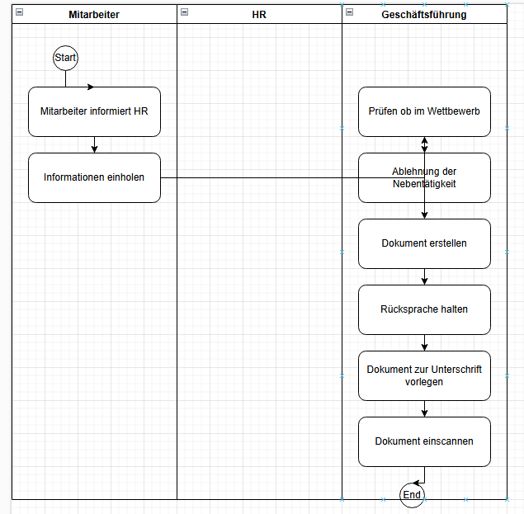

 |  |  |  |  |  |  |  |  | 5

 |  |  |  |  |  |  |  |  | 6
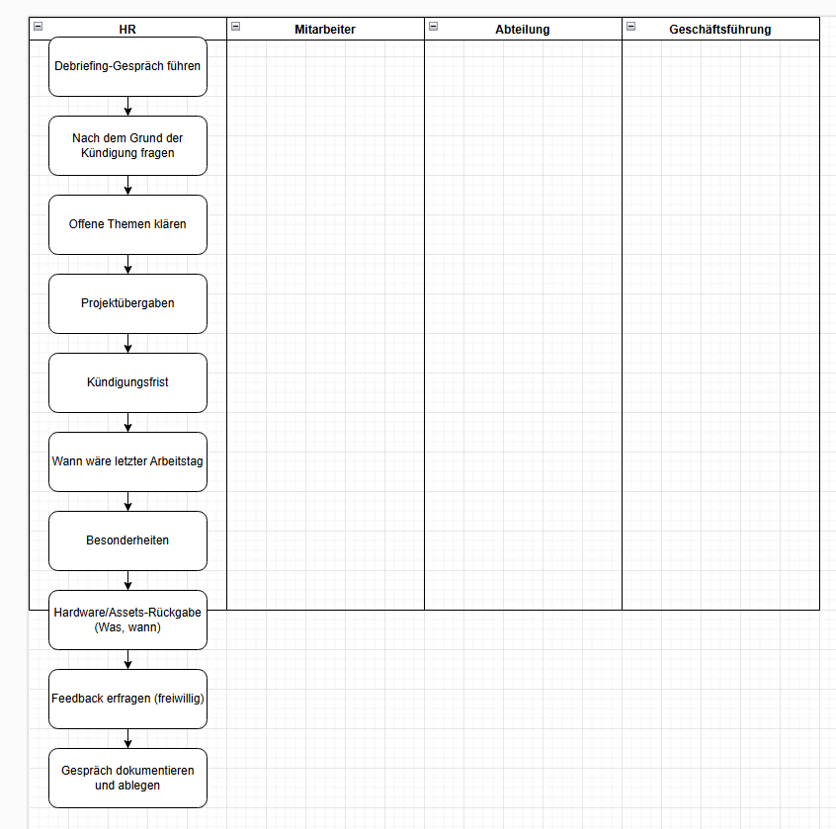

 |  |  |  |  |  |  |  |  | 7

 |  |  |  |  |  |  |  |  | 8
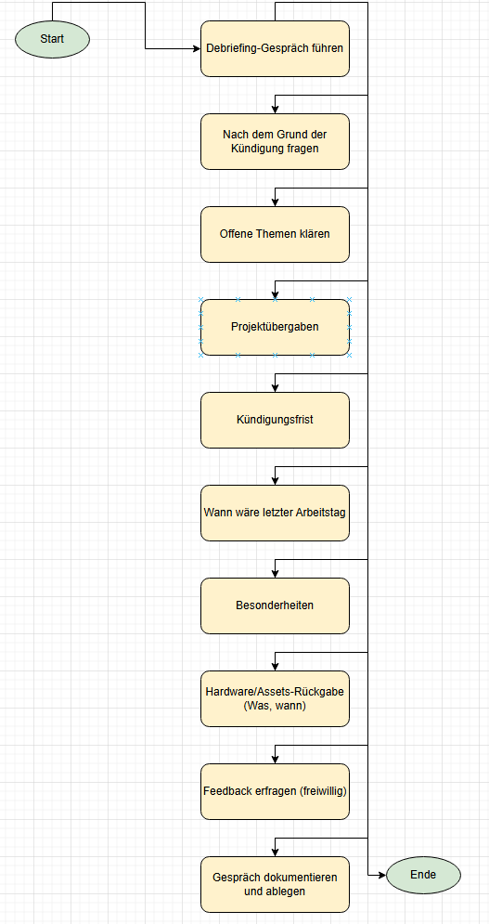

 |  |  |  |  |  |  |  |  | 9
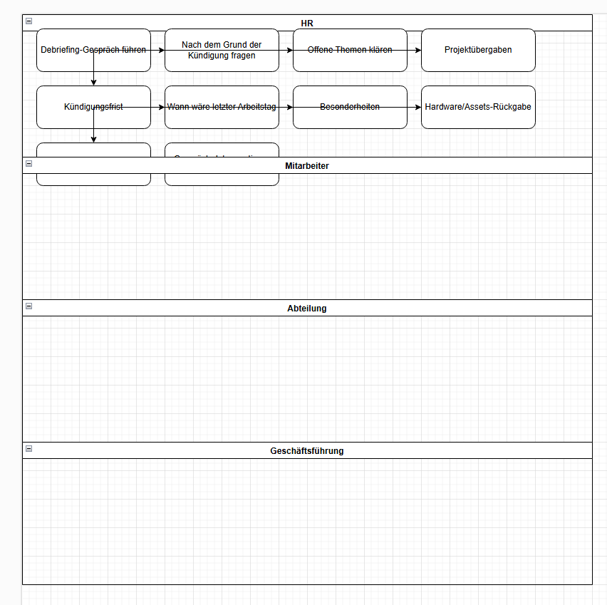

 |  |  |  |  |  |  |  |  | 10

 |  |  |  |  |  |  |  |  | 11 | Format manuell berichtigt
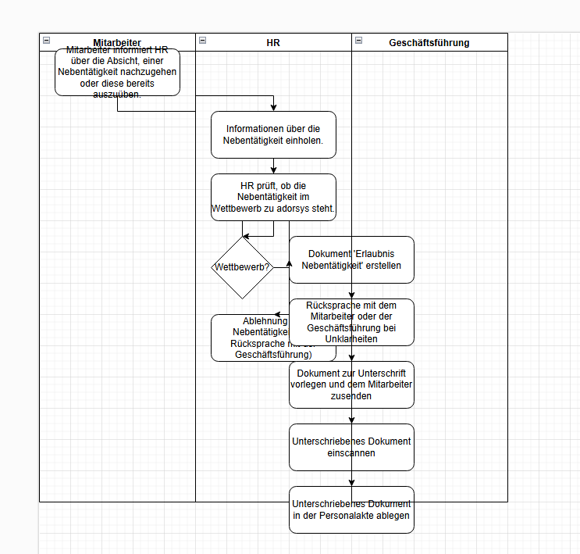
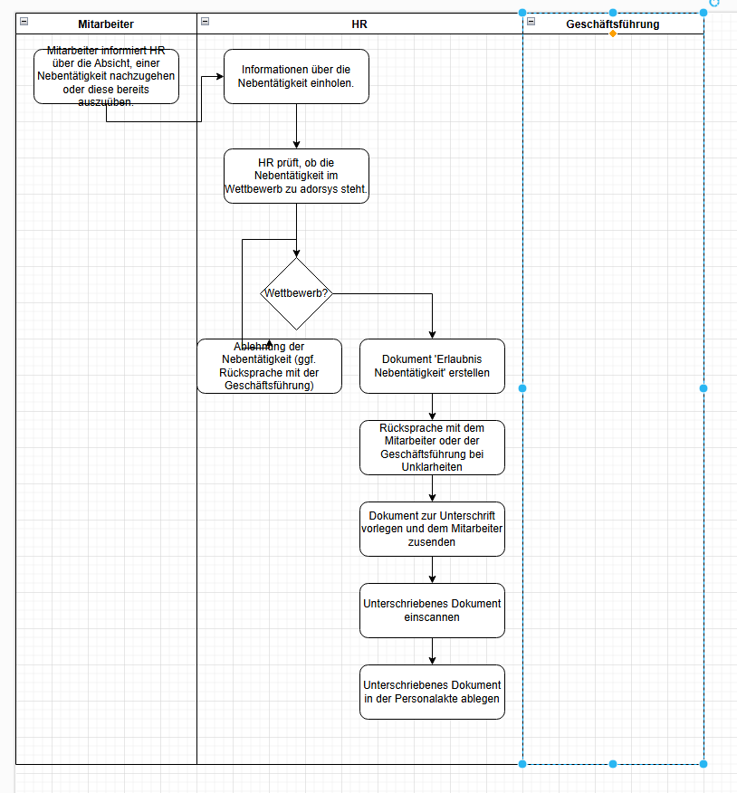

 |  |  |  |  |  |  |  |  | 12
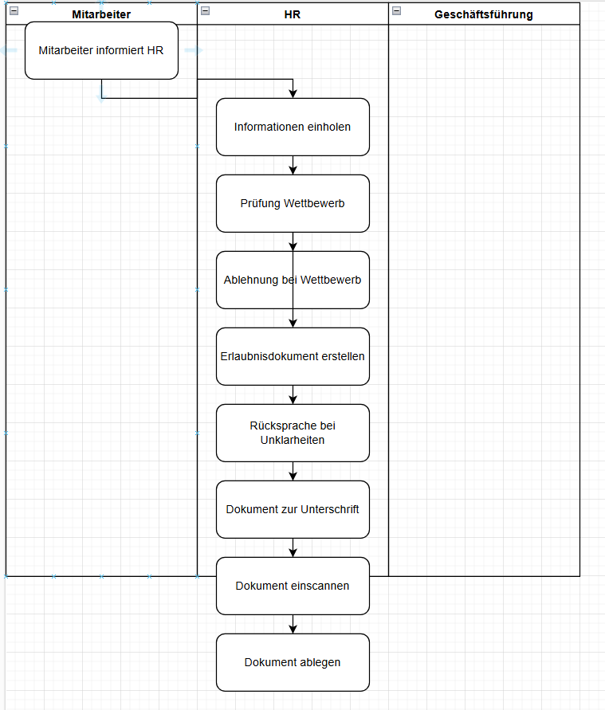

 |  |  |  |  |  |  |  |  | 13

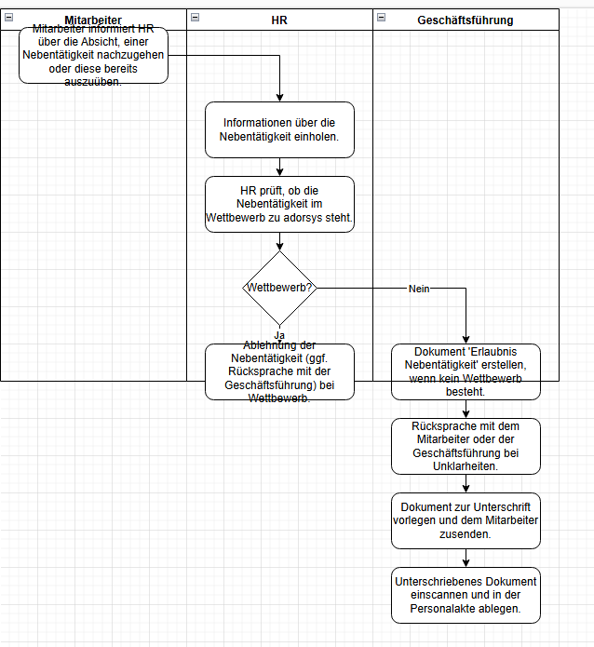

 |  |  |  |  |  |  |  |  | 14
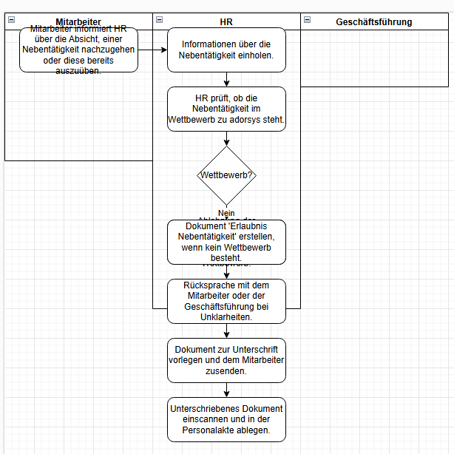

 |  |  |  |  |  |  |  |  | 15

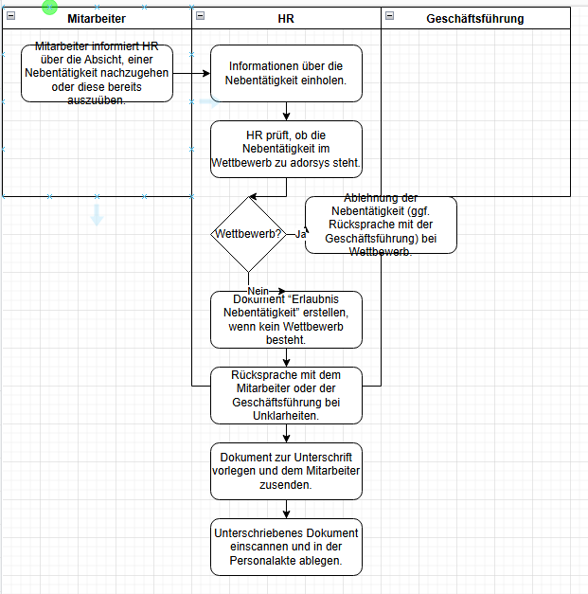

 |  |  |  |  |  |  |  |  | 16

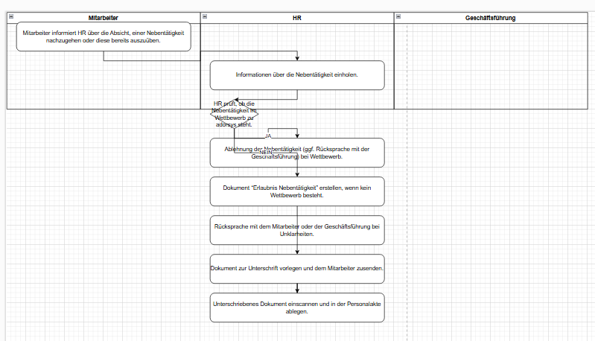

 |  |  |  |  |  |  |  |  | 17

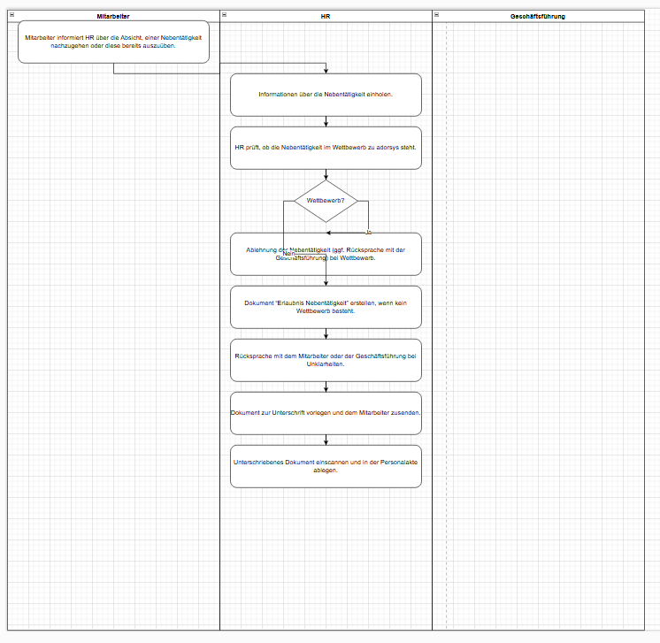

 |  |  |  |  |  |  |  |  | 18

